2020_06_data
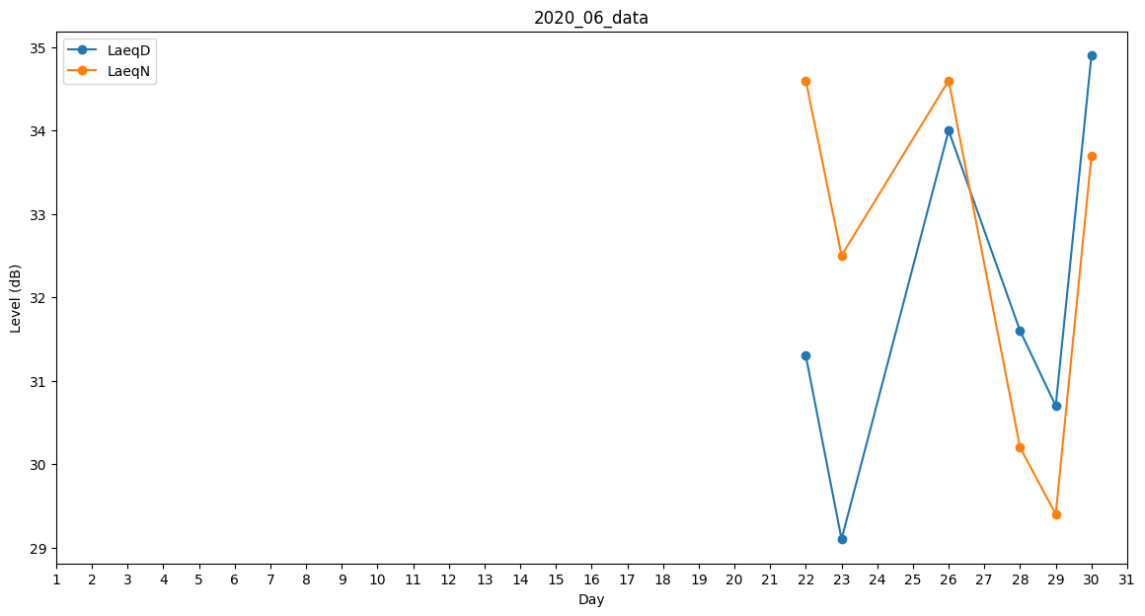
Day | LaeqD | LaeqN
1 | 0 | 29.4
2 | 0 | 29.5
3 | 0 | 0
4 | 0 | 0
5 | 36.5 | 0
6 | 0 | 0
7 | 0 | 0
8 | 0 | 29.4
9 | 0 | 0
10 | 32.3 | 0
11 | 33 | 0
12 | 0 | 0
13 | 0 | 0
14 | 30.7 | 0
15 | 0 | 0
16 | 0 | 32.6
17 | 0 | 0
18 | 0 | 37.2
19 | 0 | 37.7
20 | 36.1 | 0
21 | 0 | 0
22 | 31.3 | 34.6
23 | 29.1 | 32.5
24 | 0 | 32.5
25 | 35.2 | 0
26 | 34 | 34.6
27 | 0 | 0
28 | 31.6 | 30.2
29 | 30.7 | 29.4
30 | 34.9 | 33.7

